PROD CP-1
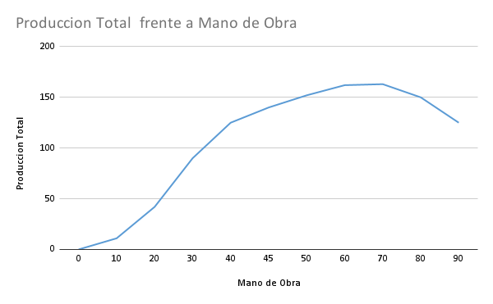
 | Enunciado

Usted toma el cargo de gerente de producción en una industria que produce piezas prefabricadas para la construcción. Para la producción, la planta cuenta con maquinas, equipos y mano de obra. La gerencia le comunica que se encuentran imposibilitados de comprar nueva maquinaria para rediseñar sus procesos de producción por lo que lo único que podrá hacer para alcanzar los objetivos de producción es tomar mano de obra y emplear los equipos disponibles. Gracias a que la empresa tiene varios años en el mercado, usted dispone de información de cantidades de piezas producidas por mes, con el equipamiento actual, y la mano de obra contratada cada mes:

K | Equipamiento / maquinaria | 1 | 1 | 1 | 1 | 1 | 1 | 1 | 1 | 1 | 1 | 1
L | Mano de Obra | 0 | 10 | 20 | 30 | 40 | 45 | 50 | 60 | 70 | 80 | 90
Q | Produccion Total | 0 | 11 | 42 | 90 | 125 | 140 | 152 | 162 | 163 | 150 | 125

 | Determine:
 | a. La curva de producción total a corto plazo
 | b. Las curvas de producción media y producción marginal
 | c. Identifique zonas de rendimientos crecientes y rendimientos decrecientes
 | d. Identifique la cantidad de mano de obra necesaria para obtener la máxima producción
 | e. Identifique la región económica de producción.

 | A)
Produccion Total frente a Mano de Obra

 | B)
 | Prod Med
0 | 0
10 | 1.1
20 | 2.1
30 | 3
40 | 3.125
45 | 3.1111111111
50 | 3.04
60 | 2.7
70 | 2.3285714286
80 | 1.875
90 | 1.3888888889

 | Mano de Obra | Producción total |  | Prod Med |  | Prod Marginal
 | 0 | 0 |  | - |  | -
 | 10 | 11 |  | 1.1 |  | 1.1
 | 20 | 42 |  | 2.1 |  | 3.1
 | 30 | 90 |  | 3 |  | 4.8
 | 40 | 125 |  | 3.125 |  | 3.5
 | 45 | 140 |  | 3.1111111111 |  | 3
 | 50 | 152 |  | 3.04 |  | 2.4
 | 60 | 162 |  | 2.7 |  | 1
 | 70 | 163 |  | 2.3285714286 |  | 0.1
 | 80 | 150 |  | 1.875 |  | -1.3
 | 90 | 125 |  | 1.3888888889 |  | -2.5

Producción Media
Producción Marginal

C)

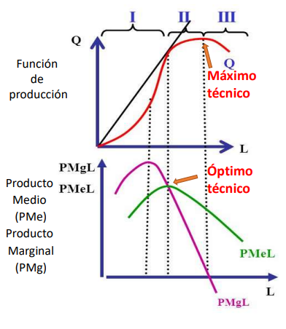

 |  |  |  |  | Como se puede observar en el gráfico, el cambio de la región de rendimientos creciente (I) a la región de rendimientos decrecientes (II) acurre cuando el Producto Medio y el Marginal se intersectan, por lo cual podemos ir probando valores en la tabla o igualar funciones si es que conocemos la función de producción

 | Prod Med
0 | 0
10 | 1.1
20 | 2.1
30 | 3
40 | 3.125
45 | 3.1111111111
50 | 3.04
60 | 2.7
70 | 2.3285714286
80 | 1.875
90 | 1.3888888889
 |  |  |  |  | Mano de Obra | Producción total |  | Prod Med |  | Prod Marginal |  | Podemos ver que el cruce se dan en el intervalo de 40 a 45
 |  |  |  |  | 0 | 0 |  | - |  | -
 |  |  |  |  | 10 | 11 |  | 1.1 |  | 1.1
 |  |  |  |  | 20 | 42 |  | 2.1 |  | 3.1
 |  |  |  |  | 30 | 90 |  | 3 |  | 4.8
 |  |  |  |  | 40 | 125 |  | 3.125 |  | 3.5
 |  |  |  |  | 45 | 140 |  | 3.1111111111 |  | 3
 |  |  |  |  | 50 | 152 |  | 3.04 |  | 2.4
 |  |  |  |  | 60 | 162 |  | 2.7 |  | 1
 |  |  |  |  | 70 | 163 |  | 2.3285714286 |  | 0.1
 |  |  |  |  | 80 | 150 |  | 1.875 |  | -1.3
 |  |  |  |  | 90 | 125 |  | 1.3888888889 |  | -2.5

 |  |  |  |  | Como se puede observar en el gráfico superpuesto de las producciones medias y marginal sobre la Producción Total, donde se cruzan la media y marginal es el cambio de etapa creciente a decreciente
Etapa Creciente
Etapa Decreciente

D)

 |  | K | Equipamiento / maquinaria | 1 | 1 | 1 | 1 | 1 | 1 | 1 | 1 | 1 | 1 | 1
 |  | L | Mano de Obra | 0 | 10 | 20 | 30 | 40 | 45 | 50 | 60 | 70 | 80 | 90
 |  | Q | Produccion Total | 0 | 11 | 42 | 90 | 125 | 140 | 152 | 162 | 163 | 150 | 125

 | Como no nos dieron la función de producción tengo que asumir que el valor máximo de la tabla es el máximo de la función

E)

 | La región económica de producción abarca desde el óptimo técnico hasta el máximo técnico, en este caso iría desde el cruce de Producto Medio y Producto Marginal (Entre 40-45) hasta el máximo técnico en 70

PROD CP-2
Enunciado
Usted se encuentra trabajando una industria que produce bienes de consumo. Sus insumos de producción son maquinarias y mano de obra. La empresa está planeando invertir en maquinaria para incrementar la producción. Se le pide a usted que determine cuál es la función que explica la producción de la empresa, en función de las variables principales. Al cabo de un tiempo de trabajo, usted presenta la siguiente función de producción:
 |  | donde K representa el capital anual, L la cantidad de trabajadores empleados y q la cantidad de bienes producidos al año.
Usted a calibrado su ecuación de acuerdo a la situación actual de la empresa, que se encuentra produciendo 18 millones de bienes al año, con 30 empleados y un capital K=10.

Determine:
a. De acuerdo a su función, cuantos empleados debería tener la empresa para llegar al máximo de producción anual posible, con la maquinaria actual. Represente la función de producción.
b. Determine la productividad media y marginal de la empresa para distintas cantidades de empleados, trabajando con la maquinaria existente.
c. Plantee el escenario en que la empresa invierte en capital, comprando más de la misma maquinaria. K aumenta un 10%. Cuál sería la nueva producción anual máxima posible y cuantos empleados necesitaría para alcanzarla? Represente la nueva función de producción y las curvas de productividad media y marginal.

A)

Cuando nos piden el máximo de producción también nos piden el máximo de la función, por lo que podemos hacer la derivada = 0 y obtener el punto, para graficar la función no nos queda otra que armar una tabla probando valores de L y ver que valores de Q obtenemos

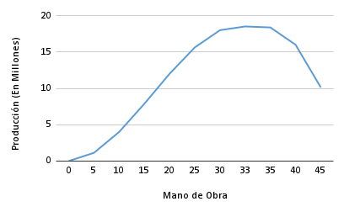
En este caso, la derivada de |  |  |  |  |  |  |  | Mano de Obra | Producción
es |  |  |  |  |  |  |  | 0 | 0
Si reemplazamos por K=10 e igualamos a 0 |  |  |  |  |  |  |  | 5 | 1125000
 |  |  |  |  | Como unas de las raices es 0 la descartamos (Usar 0 trabajadores produciría 0) y así sabemos que el máximo técnico se alcanza con 33,3 empleados. Para dibujar la función hacemos una tabla con valores arbitrarios |  |  | 10 | 4000000
 |  |  |  |  |  |  |  | 15 | 7875000
 |  |  |  |  |  |  |  | 20 | 12000000
 |  |  |  |  |  |  |  | 25 | 15625000
 |  |  |  |  |  |  |  | 30 | 18000000
 |  |  |  |  |  |  |  | 33 | 18513000
 |  |  |  |  |  |  |  | 35 | 18375000
 |  |  |  |  |  |  |  | 40 | 16000000
 |  |  |  |  |  |  |  | 45 | 10125000

B)
 |  | Prod Media (PMe)
0 |  | 0
5 |  | 225000
10 |  | 400000
15 |  | 525000
20 |  | 600000
25 |  | 625000
30 |  | 600000
33 |  | 561000
35 |  | 525000
40 |  | 400000
45 |  | 225000
Mano de Obra |  | Producción |  | Prod Media (PMe) |  | Prod Marginal (PMa o PM) |  |  |  | Mano de Obra | Producción | Prod Media (PMe) | Prod Marginal (PMa o PM)
0 |  | 0 |  | - |  | - |  |  |  | 0 | 0 | - | -
5 |  | 1125000 |  | 225000 |  | 225000 |  |  |  | 1 | 49000 | 49000 | 49000
10 |  | 4000000 |  | 400000 |  | 575000 |  |  |  | 2 | 192000 | 96000 | 143000
15 |  | 7875000 |  | 525000 |  | 775000 |  |  |  | 3 | 423000 | 141000 | 231000
20 |  | 12000000 |  | 600000 |  | 825000 |  |  |  | 4 | 736000 | 184000 | 313000
25 |  | 15625000 |  | 625000 |  | 725000 |  |  |  | 5 | 1125000 | 225000 | 389000
30 |  | 18000000 |  | 600000 |  | 475000 |  |  |  | 6 | 1584000 | 264000 | 459000
33 |  | 18513000 |  | 561000 |  | 171000 |  |  |  | 7 | 2107000 | 301000 | 523000
35 |  | 18375000 |  | 525000 |  | -69000 |  |  |  | 8 | 2688000 | 336000 | 581000
40 |  | 16000000 |  | 400000 |  | -475000 |  |  |  | 9 | 3321000 | 369000 | 633000
45 |  | 10125000 |  | 225000 |  | -1175000 |  |  |  | 10 | 4000000 | 400000 | 679000
 |  |  |  |  |  |  |  |  |  | 11 | 4719000 | 429000 | 719000
 |  |  |  | Acá vemos que las dós fórmulas dan lo mismo |  |  |  |  |  | 12 | 5472000 | 456000 | 753000
La fórmula de PMe se puede obtener a partir del siguiente cálculo ya que por definición teórica es Q/L |  |  |  |  |  |  | La fórmula de PM o PMa es lo mismo que la derivada de Q respecto del Factor Productivo que varía (L en este caso) ya que por definición teórica es (ΔQ)/(ΔL) | f(x)' | L | 13 | 6253000 | 481000 | 781000
 |  |  |  |  |  |  |  | 0 | 0 | 14 | 7056000 | 504000 | 803000
 |  |  |  | 225000 |  |  |  | 425000 | 5 | 15 | 7875000 | 525000 | 819000
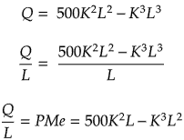
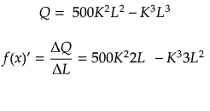
 |  |  |  | 400000 |  |  |  | 700000 | 10 | 16 | 8704000 | 544000 | 829000
 |  |  |  | 525000 |  |  |  | 825000 | 15 | 17 | 9537000 | 561000 | 833000
 |  |  |  | 600000 |  |  |  | 800000 | 20 | 18 | 10368000 | 576000 | 831000
 |  |  |  | 625000 |  |  |  | 625000 | 25 | 19 | 11191000 | 589000 | 823000
 |  |  |  | 600000 |  |  |  | 300000 | 30 | 20 | 12000000 | 600000 | 809000
 |  |  |  | 561000 |  |  |  | 33000 | 33 | 21 | 12789000 | 609000 | 789000
 |  |  |  | 525000 |  |  |  | -175000 | 35 | 22 | 13552000 | 616000 | 763000
 |  |  |  | 400000 |  |  |  | -800000 | 40 | 23 | 14283000 | 621000 | 731000
 |  |  |  | 225000 |  |  |  | -1575000 | 45 | 24 | 14976000 | 624000 | 693000
 |  |  |  |  |  |  |  |  |  | 25 | 15625000 | 625000 | 649000
Igualando fórmulas vemos que es correcto la solución L=25 obtenida por tablas. Entonces Óptimo Técnico L=25 |  |  |  |  |  |  |  |  |  | 26 | 16224000 | 624000 | 599000
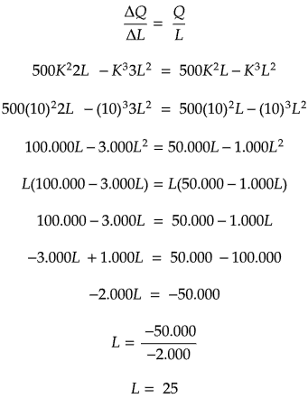
 |  | Prod Media (PMe)
0 |  | 0
5 |  | 225000
10 |  | 400000
15 |  | 525000
20 |  | 600000
25 |  | 625000
30 |  | 600000
33 |  | 561000
35 |  | 525000
40 |  | 400000
45 |  | 225000
 |  |  |  |  |  |  |  |  |  | 27 | 16767000 | 621000 | 543000
 |  |  |  |  |  |  |  |  |  | 28 | 17248000 | 616000 | 481000
 |  |  |  |  |  |  |  |  |  | 29 | 17661000 | 609000 | 413000
 |  |  |  |  |  |  |  |  |  | 30 | 18000000 | 600000 | 339000
 |  |  |  |  |  |  |  |  |  | 31 | 18259000 | 589000 | 259000
 |  |  |  |  |  |  |  |  |  | 32 | 18432000 | 576000 | 173000
 |  |  |  |  |  |  |  |  |  | 33 | 18513000 | 561000 | 81000
 |  |  |  |  |  |  |  |  |  | 34 | 18496000 | 544000 | -17000
 |  |  |  |  |  |  |  |  |  | 35 | 18375000 | 525000 | -121000

C)

Si K aumenta un 10% pasamos de K=10 a un K=11

 | Mano de Obra |  | Producción |  | Prod Media (PMe) |  | Prod Marginal (PMa o PM)
 | 0 |  | 0 |  | - |  | -
 | 5 |  | 1346125 |  | 269225 |  | 505175
 | 10 |  | 4719000 |  | 471900 |  | 810700
 | 15 |  | 9120375 |  | 608025 |  | 916575
 | 20 |  | 13552000 |  | 677600 |  | 822800
 | 25 |  | 17015625 |  | 680625 |  | 529375
 | 30 |  | 18513000 |  | 617100 |  | 36300
 | 33 |  | 18052353 |  | 547041 |  | -355377
 | 35 |  | 17045875 |  | 487025 |  | -656425
 | 40 |  | 11616000 |  | 290400 |  | -1548800
 | 45 |  | 1225125 |  | 27225 |  | -2640825
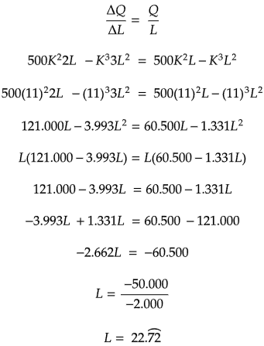
 | Nuevo máximo técnico en L=30,30

 | Prod Media (PMe)
0 | 0
5 | 269225
10 | 471900
15 | 608025
20 | 677600
25 | 680625
30 | 617100
33 | 547041
35 | 487025
40 | 290400
45 | 27225
 | Q(30,30)= |  | 18518517.963
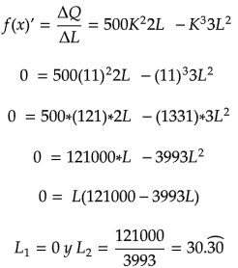

22.72

PROD CP-3
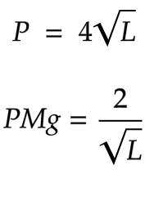
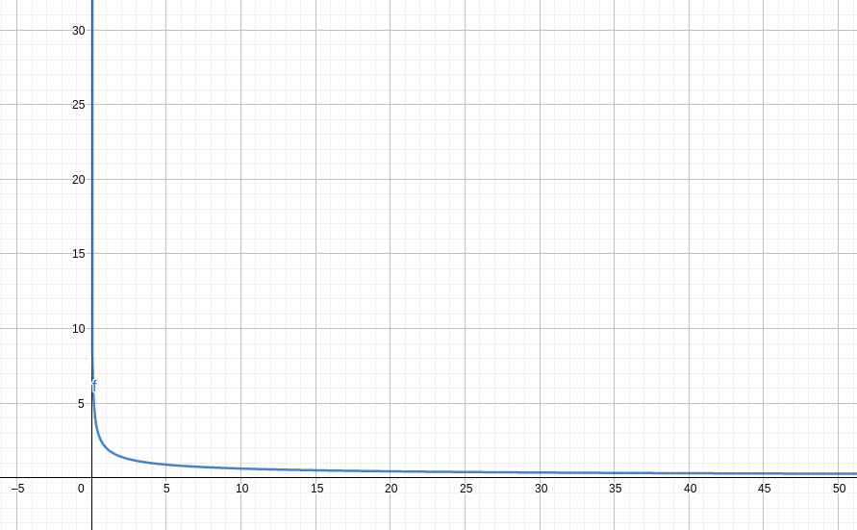
 |  | Enunciado

 | En su empresa constructora, después de muchos años de experiencia, usted consigue determinar una función que explique la cantidad de metros cúbicos que un trabajador puede excavar por día. Usted entiende que para realizar esta labor, solo se necesita trabajo y plantea la siguiente ecuación:
 | ,
 | donde L representa la cantidad de trabajadores empleados en la tarea de excavación y Q el numero de metros cúbicos que se excavan por jornada.
 |  | Se le pide:
 | a. Que representa gráficamente la relación entre Q y L
 | b. Que determine la ecuación de la productividad media del trabajo (PMe) y la represente gráficamente. PMe aumenta o disminuye cuando aumenta la cantidad de trabajo L?

A)
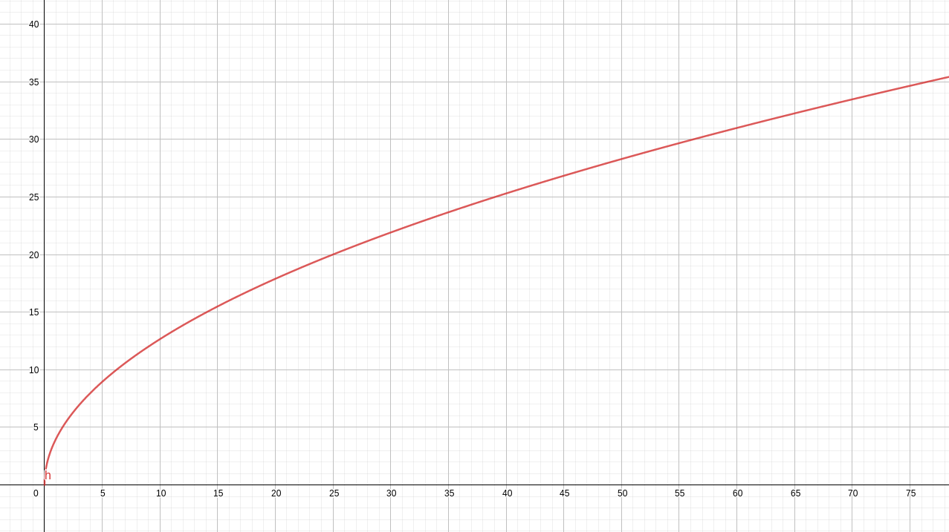

B)

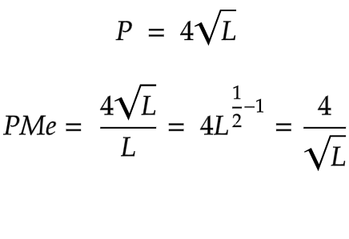
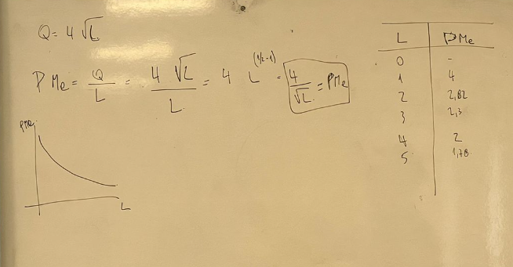

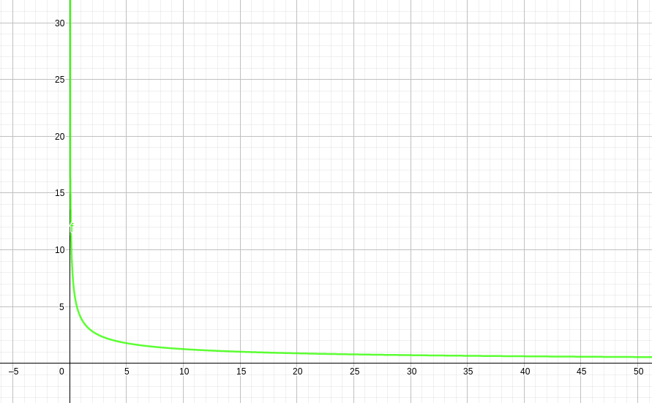

 | L | PMe
 | 1 | 4
 | 2 | 2.8284271247
 | 3 | 2.3094010768
 | 4 | 2
 | 5 | 1.788854382
 | 6 | 1.6329931619
 | 7 | 1.511857892
 | 8 | 1.4142135624
 | 9 | 1.3333333333
 | 10 | 1.2649110641

C)

PROD LP
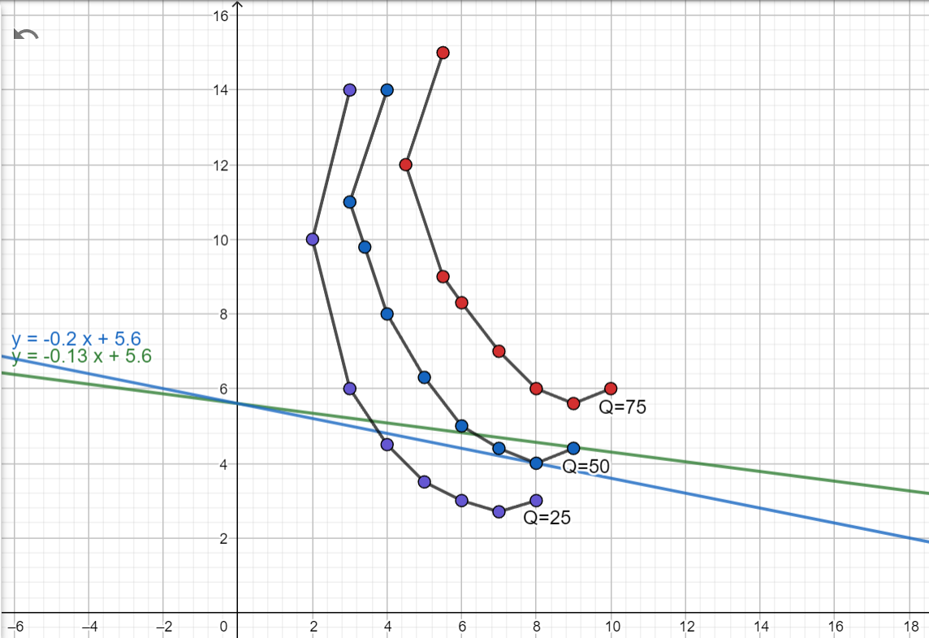
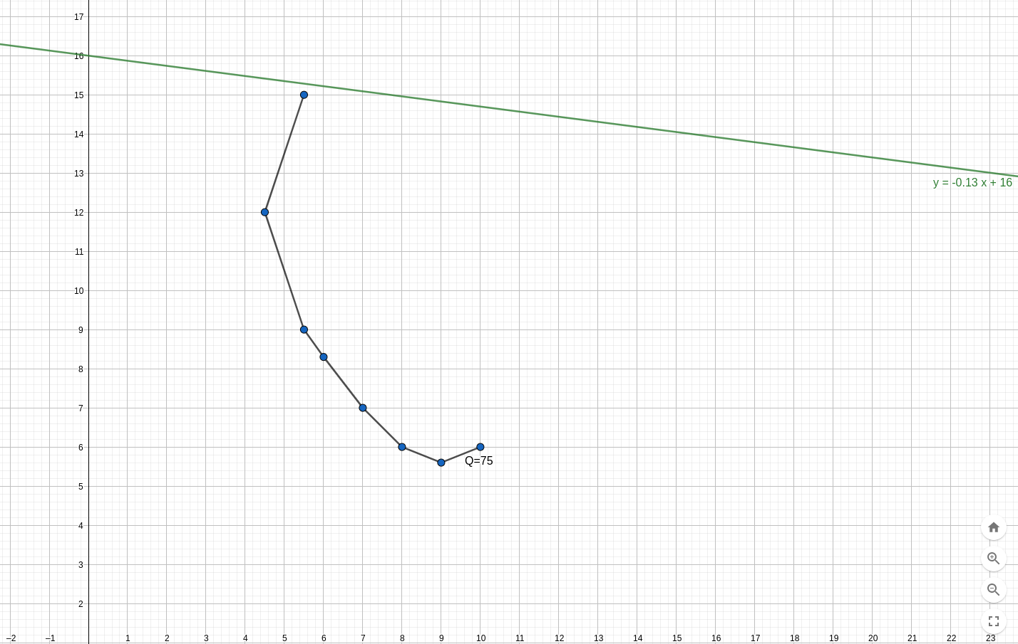
 |  | Enunciado

 | La empresa para la que usted trabaja tiene dos factores de producción: capital (K) y trabajo (T). A lo largo de su historia, ha tenido diferentes niveles de producción, los cuales han sido alcanzados con distintas combinaciones de los factores de producción, como se muestra en la tabla a continuación:

 | I Q= 25 un/mes |  | II Q=50 un/mes |  | III Q=75 un/mes
 | T | K | T | K | T | K
 | 3 | 14 | 4 | 14 | 5.5 | 15
 | 2 | 10 | 3 | 11 | 4.5 | 12
 | 3 | 6 | 4 | 8 | 5.5 | 9
 | 4 | 4.5 | 5 | 6.3 | 6 | 8.3
 | 5 | 3.5 | 6 | 5 | 7 | 7
 | 6 | 3 | 7 | 4.4 | 8 | 6
 | 7 | 2.7 | 8 | 4 | 9 | 5.6
 | 8 | 3 | 9 | 4.4 | 10 | 6

 | Determine:
 | a. La tasa marginal de sustitución técnica entre puntos sucesivos dentro del rango significativo de la curva.
 | b. Trazar isocuantas y líneas de contorno. Explique que significan.
 | c. Teniendo en cuenta que el costo de mano de obra es de $2 por hombre, el costo de las unidades de capital es de $10 encuentre el mínimo costo al que se pueden producir 50un/mes. (Valores en miles de dolares)
 | d. El punto de equilibrio del productor. Para operar con el costo total de 120000$, cuanto es el máximo de unidades que podría producir al mes.
 | e. La ruta de expansión de la empresa
 | f. Si debido a una devaluación de la moneda, el salario para a costar 1,3$ (x1000 dolares al mes) y dispone de los $160000 de presupuesto. Suponga que desea mantener el CT y tomas más trabajadores. Cuanto podría producir en el nuevo escenario?

 | A)

 |  | I Q= 25 un/mes |  |  |  | II Q=50 un/mes |  |  |  | III Q=75 un/mes
Siempre un factor productivo debería subir y el otro bajar, si ambos suben o bajan significa que ya no estoy en un tramo significativo (Seguramente poría pruducir mas cantidad con esos factores, es decir, moverme a otra isocuanta) |  | T | K | TSMT |  | T | K | TSMT |  | T | K | TSMT
 |  | 3 | 14 | - |  | 4 | 14 | - |  | 5.5 | 15 | -
 |  | 2 | 10 | -4 |  | 3 | 11 | -3 |  | 4.5 | 12 | -3
 |  | 3 | 6 | 4 |  | 4 | 8 | 3 |  | 5.5 | 9 | 3
 |  | 4 | 4.5 | 1.5 |  | 5 | 6.3 | 1.7 |  | 6 | 8.3 | 1.4
 |  | 5 | 3.5 | 1 |  | 6 | 5 | 1.3 |  | 7 | 7 | 1.3
 |  | 6 | 3 | 0.5 |  | 7 | 4.4 | 0.6 |  | 8 | 6 | 1
 |  | 7 | 2.7 | 0.3 |  | 8 | 4 | 0.4 |  | 9 | 5.6 | 0.4
 |  | 8 | 3 | -0.3 |  | 9 | 4.4 | -0.4 |  | 10 | 6 | -0.4

 | La Tasa Marginal de Sustitución Técnica (TSMT) representa cuanto se debe sacrificar de un Factor de Producción para agregar de otro sin perder cantidad de producción. Representa la pendiente de la Isocuanta. Se calcula como:

B)

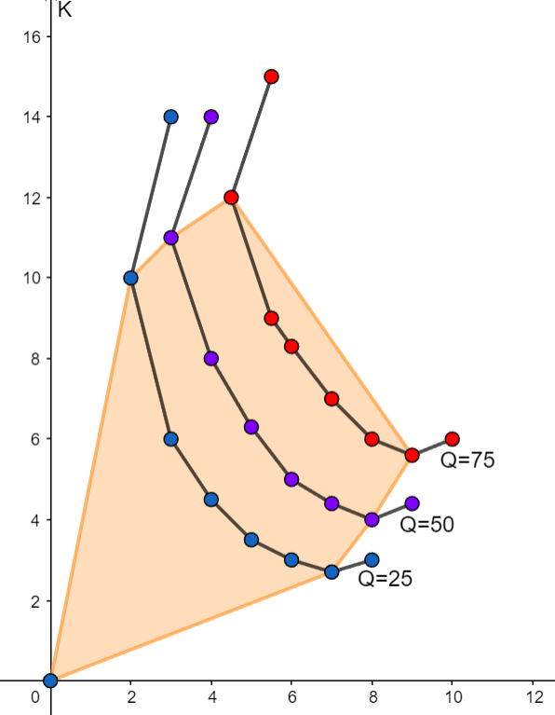
 |  |  |  |  |  |  |  | Las lineas unidas por puntos del mismo color son Isocuantas correspondientes a 25,50 y 75 unidades, estas gráficas muestran todas las posibles combinaciones de factores de producción que dan como resultado la misma cantidad de unidades producidas (Siempre que estemos sobre la misma linea)

 |  |  |  |  |  |  |  | El gráfico también muestra un polígono de color naranja, que se denomina región económica de producción, los límites de esta región (Lineas naranjas del polígono) se denominan linea de contorno. La idea de este polígono es establecer la zona de combinaciones que le combiene al productor utilizar, ya que dentro del polígono está haciendo una combinación eficiente de factores de producción.

C)
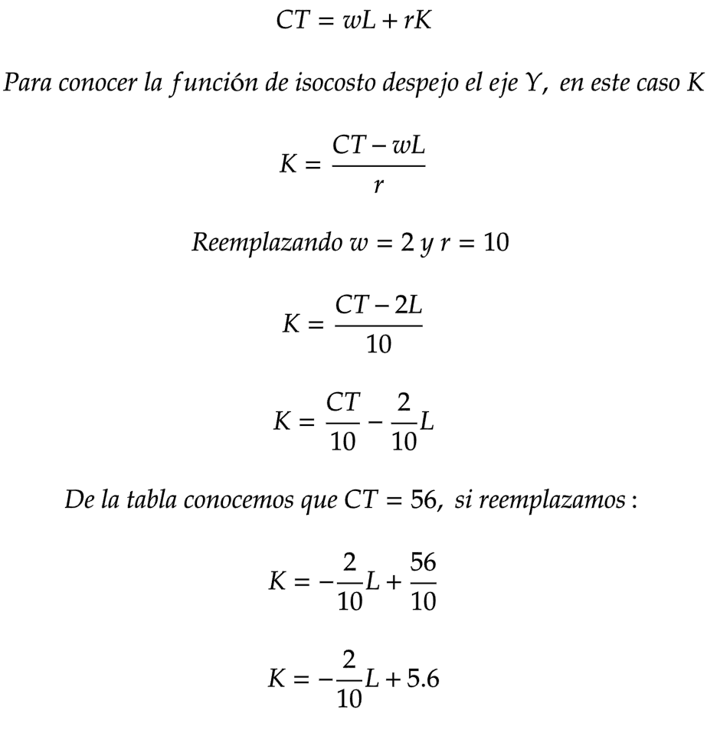
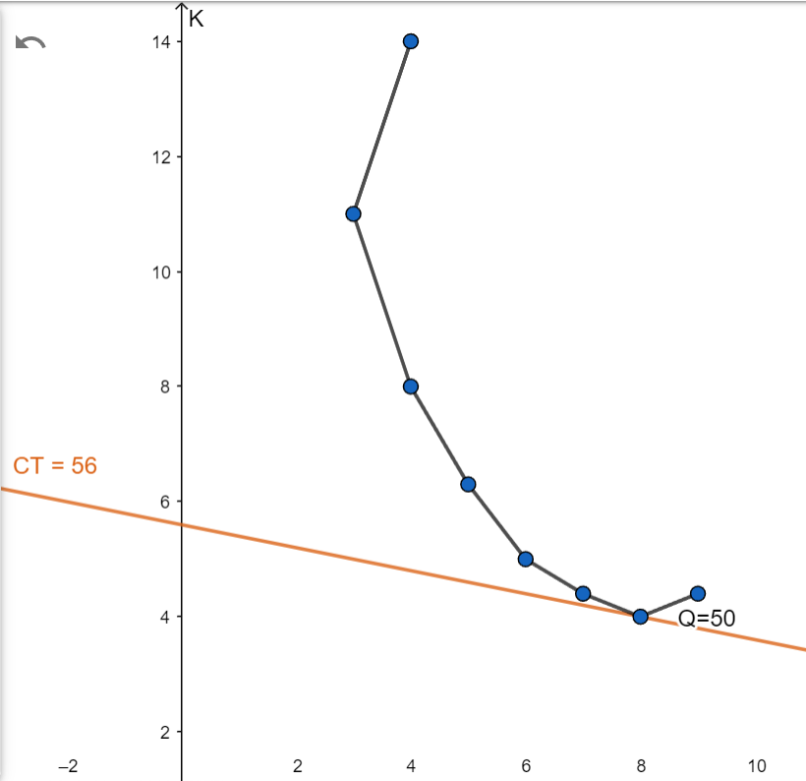
 | II Q=50 un/mes
 | T | K | CT = 2*T+10*K
 | 4 | 14 | 148
 | 3 | 11 | 116
 | 4 | 8 | 88
 | 5 | 6.3 | 73
 | 6 | 5 | 62
 | 7 | 4.4 | 58
 | 8 | 4 | 56
 | 9 | 4.4 | 62
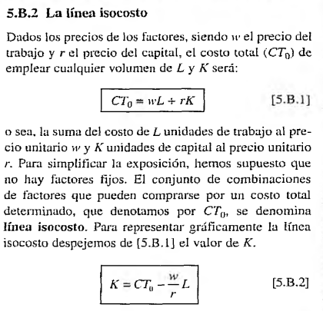

D)

 | El profe dijo que faltaban datos para resolver

E)

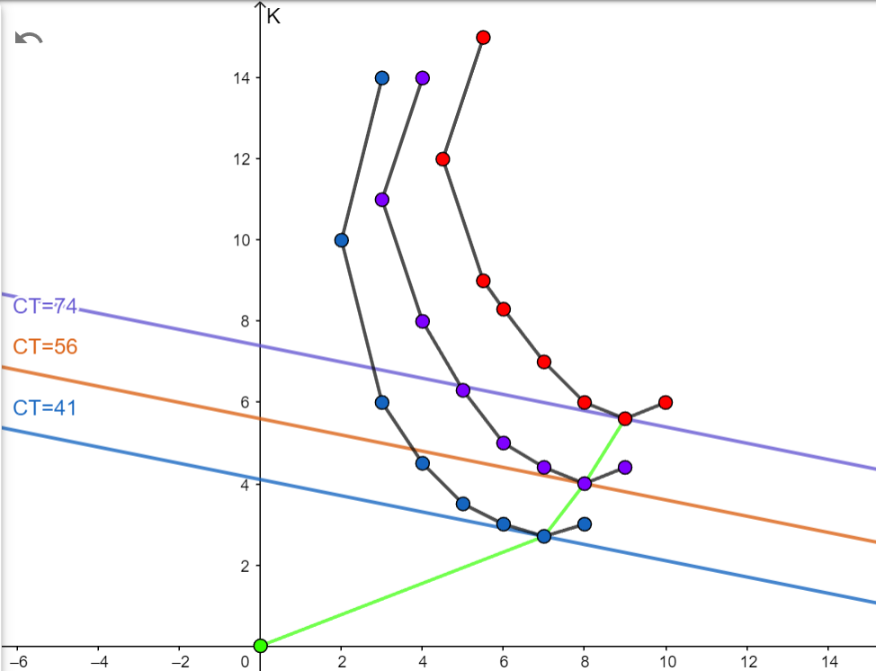
 | I Q= 25 un/mes |  |  |  | II Q=50 un/mes |  |  |  | III Q=75 un/mes
 | T | K | Costo Total |  | T | K | Costo Total |  | T | K | Costo Total
 | 3 | 14 | 146 |  | 4 | 14 | 148 |  | 5.5 | 15 | 161
 | 2 | 10 | 104 |  | 3 | 11 | 116 |  | 4.5 | 12 | 129
 | 3 | 6 | 66 |  | 4 | 8 | 88 |  | 5.5 | 9 | 101
 | 4 | 4.5 | 53 |  | 5 | 6.3 | 73 |  | 6 | 8.3 | 95
 | 5 | 3.5 | 45 |  | 6 | 5 | 62 |  | 7 | 7 | 84
 | 6 | 3 | 42 |  | 7 | 4.4 | 58 |  | 8 | 6 | 76
 | 7 | 2.7 | 41 |  | 8 | 4 | 56 |  | 9 | 5.6 | 74
 | 8 | 3 | 46 |  | 9 | 4.4 | 62 |  | 10 | 6 | 80

F)

